RELACION-UNIVERSAL
RELACION UNIVERSAL

 |  |  |  |  |  |  |  | GRUPO REPETITIVO
NroMatricula | FechaMatricula | IdPrograma | NombrePrograma | FechaInicio | IdAlumno | NombreAlumno | Observacion | NroMes | IdCurso | NombreCurso | IdProfesor | NombreProfesor
20023 | 2020-08-20 | 4 | Programador en Base de Datos | 2020-09-04 | 99409 | Córdova Tello, Javier |  | 1 | 7 | Diseño de Base de Datos | 1 | Julio Flores
 |  |  |  |  |  |  |  | 2 | 14 | SQL Server Nivel I | 2 | Gustavo Coronel
 |  |  |  |  |  |  |  | 3 | 16 | SQL Server Nivel II | 3 | Edgard Lucho
 |  |  |  |  |  |  |  | 4 | 20 | SQL Server Nivel III | 4 | Nery Panebra
 |  |  |  |  |  |  |  | 5 | 30 | SQL Server Nivel IIII | 5 | Sergio Matsukawa
20024 | 2020-08-21 | 2 | Machine Learning | 2020-09-04 | 99410 | Juan Rivera |  | 1 | 31 | Visualizacion de Datos | 3 | Edgard Lucho
 |  |  |  |  |  |  |  | 2 | 32 | Modelos Supervisados | 3 | Edgard Lucho
 |  |  |  |  |  |  |  | 3 | 33 | Modelos No Supervisado | 3 | Edgard Lucho

GRUPO REPETITIVO

1FN

NroMatricula | FechaMatricula | IdPrograma | NombrePrograma | FechaInicio | IdAlumno | NombreAlumno | Observacion
20023 | 2020-08-20 | 4 | Programador en Base de Datos | 2020-09-04 | 99409 | Córdova Tello, Javier |  |  | RELACION A
20024 | 2020-08-21 | 2 | Machine Learning | 2020-09-04 | 99410 | Juan Rivera

 |  |  |  |  |  |  | NroMatricula | NroMes | IdCurso | NombreCurso | IdProfesor | NombreProfesor
 |  |  |  |  |  |  | 20023 | 1 | 7 | Diseño de Base de Datos | 2 | Gustavo Coronel
 |  |  |  |  |  |  | 20023 | 2 | 14 | SQL Server Nivel I | 2 | Gustavo Coronel
 |  |  |  |  |  |  | 20023 | 3 | 16 | SQL Server Nivel II | 3 | Edgard Lucho
 |  |  |  | RELACION B |  |  | 20023 | 4 | 20 | SQL Server Nivel III | 4 | Nery Panebra
 |  |  |  |  |  |  | 20023 | 5 | 30 | SQL Server Nivel IIII | 5 | Sergio Matsukawa
 |  |  |  |  |  |  | 20024 | 1 | 31 | Visualizacion de Datos | 3 | Edgard Lucho
 |  |  |  |  |  |  | 20024 | 2 | 32 | Modelos Supervisados | 3 | Edgard Lucho
 |  |  |  |  |  |  | 20024 | 3 | 33 | Modelos No Supervisado | 3 | Edgard Lucho

2FN

La RELACION A ya se encuentra en 2FN, por que su PK es de una sola columna, no puede existir dependecia parcial de la clave.

La RELACION B ya se encuentra en 2FN, por que no existe dependecia parcial de la clave.
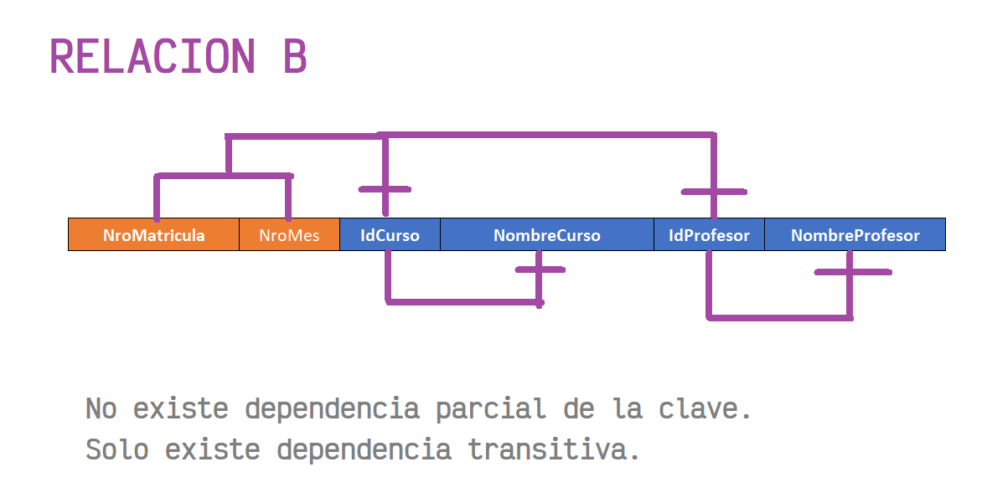

3FN

De la RELACION A:

NroMatricula | FechaMatricula | IdPrograma | FechaInicio | IdAlumno | Observacion
20023 | 2020-08-20 | 4 | 2020-09-04 | 99409
20024 | 2020-08-21 | 2 | 2020-09-04 | 99410
MATRICULA

IdPrograma | NombrePrograma |  |  |  | IdAlumno | NombreAlumno
4 | Programador en Base de Datos |  |  |  | 99409 | Córdova Tello, Javier
2 | Machine Learning |  |  |  | 99410 | Juan Rivera
PROGRAMA |  |  |  |  | ALUMNO

De la RELACION B

NroMatricula | NroMes | IdCurso | IdProfesor
20023 | 1 | 7 | 2
20023 | 2 | 14 | 2
20023 | 3 | 16 | 3
20023 | 4 | 20 | 4
20023 | 5 | 30 | 5
20024 | 1 | 31 | 3
20024 | 2 | 32 | 3
20024 | 3 | 33 | 3
DETALLE_MATRICULA

IdCurso | NombreCurso |  |  | IdProfesor | NombreProfesor
7 | Diseño de Base de Datos |  |  | 2 | Gustavo Coronel
14 | SQL Server Nivel I |  |  | 3 | Edgard Lucho
16 | SQL Server Nivel II |  |  | 4 | Nery Panebra
20 | SQL Server Nivel III |  |  | 5 | Sergio Matsukawa
30 | SQL Server Nivel IIII |  |  | PROFESOR
31 | Visualizacion de Datos
32 | Modelos Supervisados
33 | Modelos No Supervisado
CURSO

EJERCICIO 01 (2)
RELACION UNIVERSAL

IdFichaMatricula | FechaMatricula | IdPrograma | NombrePrograma | FechaInicio | IdAlumno | NombreAlumno | Observacion | NroMes | IdCurso | NombreCurso | IdProfesor | NombreProfesor
20023 | 2020-08-20 | 4 | Programador en Base de Datos | 2020-09-04 | 99409 | Córdova Tello, Javier |  | 1 | 7 | Diseño de Base de Datos | 1 | Julio Flores
 |  |  |  |  |  |  |  | 2 | 14 | SQL Server Nivel I | 2 | Gustavo Coronel
 |  |  |  |  |  |  |  | 3 | 16 | SQL Server Nivel II | 3 | Edgard Lucho
 |  |  |  |  |  |  |  | 4 | 20 | SQL Server Nivel III | 4 | Nery Panebra
 |  |  |  |  |  |  |  | 5 | 30 | SQL Server Nivel IIII | 5 | Sergio Matsukawa
20024 | 2020-08-21 | 2 | Machine Learning | 2020-09-04 | 99410 | Juan Rivera |  | 1 | 31 | Visualizacion de Datos | 3 | Edgard Lucho
 |  |  |  |  |  |  |  | 2 | 32 | Modelos Supervisados | 3 | Edgard Lucho
 |  |  |  |  |  |  |  | 3 | 33 | Modelos No Supervisado | 3 | Edgard Lucho

GRUPO REPETITIVO

1 NORMALIZACION

